CTZ TERS MOVERE
 |  | COTIZACION FT-CTZ-01 |  | 
FECHA: | 2026-10-25 |  |  | Nº CTZ | 250- 01-26
PRODUCTO COTIZADO: |  | CIMBRA DE ALUMINIO ROBUSTFORM
REFERENCIA |  | FABRICACION DE CIMBRA DE ALUMINIO COMPATIBLE CON WESTWERN FORMS - FORSA (1000 USOS)
CLIENTE: |  | TERS MOVERE
CONTACTO: |  | ARQ. JORGE TERAN |  | CONTACTO: | jorge.teran@tersmovere.com.mx

COTIZACION CIMBRA DE ALUMINIO |  |  |  |  |  |  |  |  |  |  | PRECIO
CANT. | UND MEDIDA | CONCEPTO |  | PRECIO/UNIT | PRECIO | PROGRAMA | %AUMENTADO | REPRESENTA | TOTAL |  | 240
345.60 | M2 | FABRICACION DE LOTE DE PIEZAS COMPLATIBLES CON SISTEMA WESTERN FORMS Y FORSA FORMALETA DE MURO 60*240 - ( 240 PZA) (1000 USOS) |  | USD 240.00 | USD 82,944.00
345.60 | TOTAL MT2 |  |  | SUBTOTAL | USD 82,944.00 |  |  |  |  | USD 37.50

345.60 | TOTAL MT2 | VALOR TOTAL EQUIPO ALUMINIO |  |  | USD 82,944.00 |  |  |  |  | USD 9,000.00

MEMORIA GRAFICA
IBIZA AREAS COTIZADAS
SISTEMA DE ANDAMIAJE PERIMETRO Y MEDIO
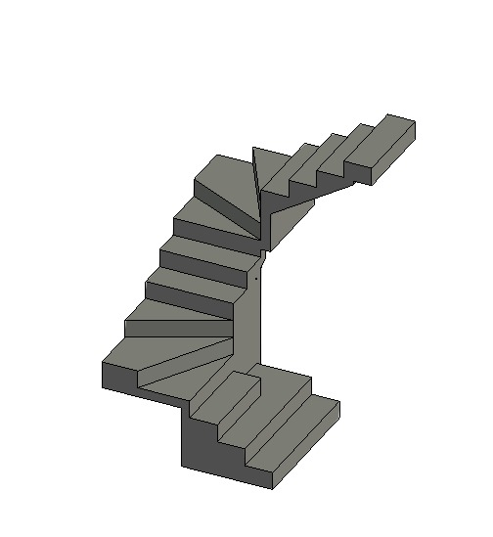
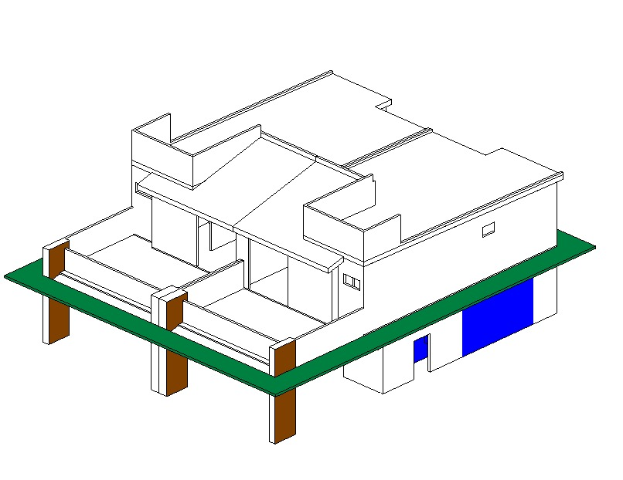
IMPORTE CON LETRA: |  |  |  | SUB TOTAL | USD 82,944.00 | $316,883.40
 |  |  |  | SUB TOTAL 1 | USD 82,944.00 | -USD 210,228.36
SON: |  | CIENTO SEIS MIL SEISCIENTOS CINCUENTA Y CINCO CON 04/100 DOLARES AMERICANOS |  | FLETE | USD 9,000.00
 |  |  |  | SUB TOTAL 2 | USD 91,944.00
 |  |  |  | IVA | USD 14,711.04
 |  |  |  | TOTAL USD | USD 106,655.04

CONDICIONES COMERCIALES

VIGENCIA CTZ: |  | 30 DIAS |  | FIRMA DE APROBACION DEL CLIENTE:
GARANTIA: |  | APLICAN SEGUN CONTRATO
 |  | AL CONTADO | $106,655.04
TIEMPO DE ENTREGA |  | 90 A 120 DIAS DE FABRICACION | UNA VEZ RECIBIDO EL ANTICIPO | NOMBRE:
INCOTERMS |  | DDP PUESTO EN OBRA

CONDICIONES GENERALES |  | Esta cotizacion incluye FABRICACION de formaleta compatible con sistema WESTERN FORMS Y FORSA, para complementar inventrio NO INCLUYE ACCESORIOS DE SUJECCION EL VALOR DEL FLETE ESTA CALCULADO PARA UNA PLATAFORMA DE 40 pies
 |  | El aluminio utilizado será de aleación 6061 para todo el panel. El templado del aluminio será T6
 |  | Esta cotizacion NO incluye puntales para el vaciado del molde No incluye puntales de reapuntalamiento de losas
 |  | CMR ofrecemos la opcion de re-diseño de sus moldes de aluminio para su proximo encofrado.
 |  | La cantidad de molde aquí detallada es estimada y solo se puede confirmar una vez finalizado el diseño de encofrado, con los planos definitivos aprobados por el cliente. El Cliente será responsable por cualquier retraso en el suministro del molde CMR en caso de solicitar cambios en el diseño una vez recibido el plano firmado en aceptación. Si una vez fabricado el molde, el cliente solicita cambios en el diseño, se aplicará un costo de “cimbra redundante” sobre el precio total del molde. Se suministrará al Cliente una prueba de producción de los paneles redundantes para su verificación.
 |  | Los precios detallados a continuación son considerando el Incoterm DDP puesto en obra

CARLOS ALBERTO MORA RESTREPO
CMR COMERCIALIZADORA SA DE CV

CTZ TERS MOVERE LISTADO
 |  | COTIZACION FT-CTZ-01
FECHA: | 2026-10-25 |  |  | Nº CTZ | 250- 02-26
PRODUCTO COTIZADO: |  | CIMBRA DE ALUMINIO ROBUSTFORM
REFERENCIA |  | FABRICACION DE CIMBRA DE ALUMINIO COMPATIBLE CON WESTWERN FORMS - FORSA (LISTADO DE PIEZAS)
CLIENTE: |  | TERS MOVERE
CONTACTO: |  | ARQ. JORGE TERAN |  | CONTACTO: | jorge.teran@tersmovere.com.mx

COTIZACION CIMBRA DE ALUMINIO |  |  |  |  |  |  |  |  |  |  | PRECIO
CANT. | UND MEDIDA | CONCEPTO |  | PRECIO/UNIT | PRECIO | PROGRAMA | %AUMENTADO | REPRESENTA | TOTAL |  | 240
609.20 | M2 | FABRICACION DE LOTE DE PIEZAS COMPLATIBLES CON SISTEMA WESTERN FORMS Y FORSA LISTADO DE PIEZAS SUMINISTRADO (748 PZA) |  | USD 240.00 | USD 146,208.00
609.20 | TOTAL MT2 |  |  | SUBTOTAL | USD 146,208.00

609.20 | TOTAL MT2 | VALOR TOTAL EQUIPO ALUMINIO |  |  | USD 146,208.00
 |  |  |  |  |  |  |  |  |  | 14960
MEMORIA GRAFICA
IBIZA AREAS COTIZADAS
SISTEMA DE ANDAMIAJE PERIMETRO Y MEDIO
IMPORTE CON LETRA: |  |  |  | SUB TOTAL | USD 146,208.00 | $316,883.40
 |  |  |  | SUB TOTAL 1 | USD 146,208.00 | -USD 136,842.12
SON: |  | CIENTO OCHENTA MIL CUARENTA Y UNO CON 28/100 DOLARES AMERICANOS |  | FLETE | USD 9,000.00
 |  |  |  | SUB TOTAL 2 | USD 155,208.00
 |  |  |  | IVA | USD 24,833.28
 |  |  |  | TOTAL USD | USD 180,041.28

CONDICIONES COMERCIALES

VIGENCIA CTZ: |  | 30 DIAS |  | FIRMA DE APROBACION DEL CLIENTE:
GARANTIA: |  | APLICAN SEGUN CONTRATO
 |  | AL CONTADO | $180,041.28
TIEMPO DE ENTREGA |  | 90 A 120 DIAS DE FABRICACION | UNA VEZ RECIBIDO EL ANTICIPO | NOMBRE:
INCOTERMS |  | DDP PUESTO EN OBRA

CONDICIONES GENERALES |  | Esta cotizacion incluye FABRICACION de formaleta compatible con sistema WESTERN FORMS Y FORSA, para complementar inventrio NO INCLUYE ACCESORIOS DE SUJECCION EL VALOR DEL FLETE ESTA CALCULADO PARA UNA PLATAFORMA DE 40 pies
 |  | El aluminio utilizado será de aleación 6061 para todo el panel. El templado del aluminio será T6
 |  | Esta cotizacion NO incluye puntales para el vaciado del molde No incluye puntales de reapuntalamiento de losas
 |  | CMR ofrecemos la opcion de re-diseño de sus moldes de aluminio para su proximo encofrado.
 |  | La cantidad de molde aquí detallada es estimada y solo se puede confirmar una vez finalizado el diseño de encofrado, con los planos definitivos aprobados por el cliente. El Cliente será responsable por cualquier retraso en el suministro del molde CMR en caso de solicitar cambios en el diseño una vez recibido el plano firmado en aceptación. Si una vez fabricado el molde, el cliente solicita cambios en el diseño, se aplicará un costo de “cimbra redundante” sobre el precio total del molde. Se suministrará al Cliente una prueba de producción de los paneles redundantes para su verificación.
 |  | Los precios detallados a continuación son considerando el Incoterm DDP puesto en obra

CARLOS ALBERTO MORA RESTREPO
CMR COMERCIALIZADORA SA DE CV

